1_IFDAM図
IFDAM図

SC-020:ログイン画面
SC-010:アカウント作成画面
 | 行動シナリオID | WS-010
 | 行動シナリオ名称 | ユーザー登録
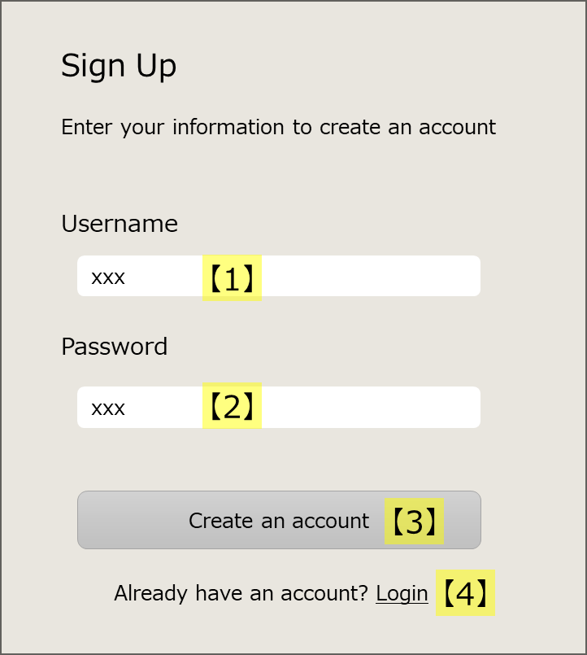

SC-020:ログイン画面
---- ---- ---- ---- ---- ---- ---- ---- ---- ----
表示
・Login（タイトル）
・UserName
・Password
---- ---- ---- ---- ---- ---- ---- ---- ---- ----
入力
・ユーザー名
・パスワード
---- ---- ---- ---- ---- ---- ---- ---- ---- ----
操作
・「ログイン」ボタン
・「Sign up」リンク
SC-010:アカウント作成画面
---- ---- ---- ---- ---- ---- ---- ---- ---- ----
表示
・Sign Up（タイトル）
・UserName
・Password
---- ---- ---- ---- ---- ---- ---- ---- ---- ----
入力
・ユーザー名
・パスワード
---- ---- ---- ---- ---- ---- ---- ---- ---- ----
操作
・「アカウント作成」ボタン
・「Login」リンク

「Login」リンク
をクリック

Webページに
アクセスしたら
[FC-001]認証済みか確認する。
保存OK
未認証
ユーザー名とパスワードを入力
「アカウント作成」
ボタンをクリック
[FC-004]ユーザー名とパスワードを保存する。
SC-020:ログイン画面
「Sign up」リンク
をクリック

認証済み
保存NG(*)
[FC-005]エラーメッセージを表示する。
バックエンドサーバー
バックエンドサーバー

(*)保存NGの条件
・既に同じユーザー名が登録されている。
・ユーザーもしくはパスワードの文字数が最低文字数に達していない。

SC-030:タスク画面
ユーザー

ユーザー
ユーザー名とパスワードを入力
照合OK
「ログイン」ボタン
をクリック
[FC-002]ユーザー名とパスワードを照合する。
SC-030:タスク画面

照合NG
[FC-003]エラーメッセージを表示する。
バックエンドサーバー

ユーザー

__template__
トリガー
(*)xxx
説明

{ID:画面名称}
---- ---- ---- ---- ---- ---- ---- ---- ---- ----
表示
@xxx一覧 {
・xxx
}
・xxx
---- ---- ---- ---- ---- ---- ---- ---- ---- ----
入力
・
---- ---- ---- ---- ---- ---- ---- ---- ---- ----
操作
・
{ID:画面名称}

[{機能ID}]処理
手入力

ファイル
データストア
バックエンドサーバー

